2020_data
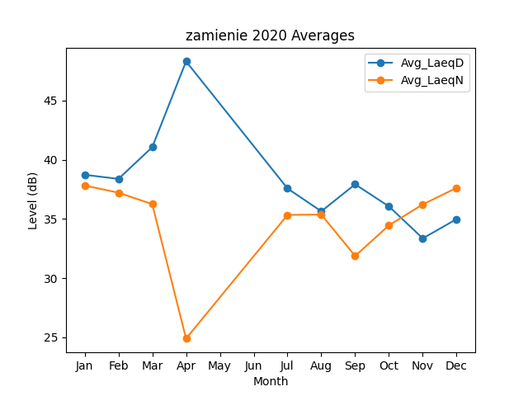
Month | Avg_LaeqD | Avg_LaeqN
1 | 38.72802291 | 37.820314675
2 | 38.379057188 | 37.217213104
3 | 41.054882872 | 36.250706955
4 | 48.3 | 24.9
7 | 37.573620619 | 35.337887303
8 | 35.643269547 | 35.369864549
9 | 37.923120344 | 31.876325598
10 | 36.056098255 | 34.459743761
11 | 33.358816364 | 36.228440001
12 | 34.986657473 | 37.620040167

